Sheet1
디엔드 (THE END) 자가복원필름 (2매)
STI : 02 6673 4900 , Fax : 02 6406 6543
배송주소:
제품명 | 디엔드 (THE END) 자가복원필름 (2매)
이미지 | 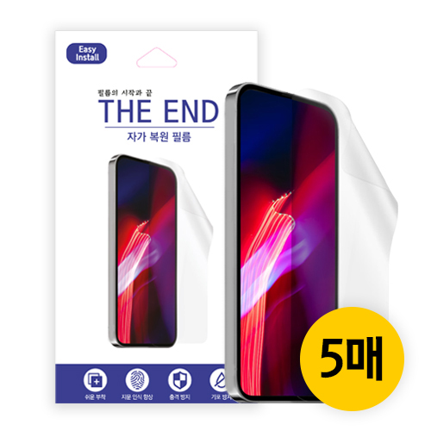 | 이미지
기종/구분 | 필름 | 기종/구분 | 필름
아이폰XR/11 |  | 갤럭시S24 (S921)
아이폰X/XS/11 PRO |  | 갤럭시S24플러스 (S926)
아이폰XS MAX/11 PRO MAX |  | 갤럭시S24울트라 (S928)
아이폰12 mini |  | 갤럭시노트8/9 (N950/960)
아이폰12/PRO |  | 갤럭시노트10 (N971)
아이폰13 mini |  | 갤럭시노트10플러스(N976)
아이폰13/13 PRO/14 |  | 갤럭시노트20 (N981)
아이폰13 PRO MAX/14 PLUS |  | 갤럭시노트20울트라 (N986)
갤럭시Z플립3/4/5 (F711/F721/F731) |  | 갤럭시A40 (A405)
갤럭시S8플러스 (G955) 갤럭시S9플러스 (G965) |  | 갤럭시A80 (A805)
갤럭시S10e (G970) |  | 갤럭시A31 (A315) 갤럭시A32 LTE (A325)
갤럭시S10 (G973) |  | 갤럭시A51 (A516)
갤럭시S10플러스 (G975) |  | 갤럭시A71 (A716)
갤럭시S10 5G (G977) |  | 갤럭시A52 (A526)
갤럭시S20 (G981) |  | 갤럭시A82 (A826)
갤럭시S20플러스 (G986) |  | 갤럭시A33 (A336)
갤럭시S20울트라 (G988) |  | 갤럭시A34 (A346)
갤럭시S21 (G991) |  | 갤럭시A54 (A546)
갤럭시S21플러스 (G996) |  | 갤럭시M53 (M536)
갤럭시S21울트라 (G998) |  | 갤럭시XCOVER-5 (G525)
갤럭시S22 (S901) 갤럭시S23 (S911)
갤럭시S22플러스 (S906) 갤럭시S23플러스 (S916)
갤럭시S22울트라 (S908) 갤럭시S23울트라 (S918)

